问题覆盖看板
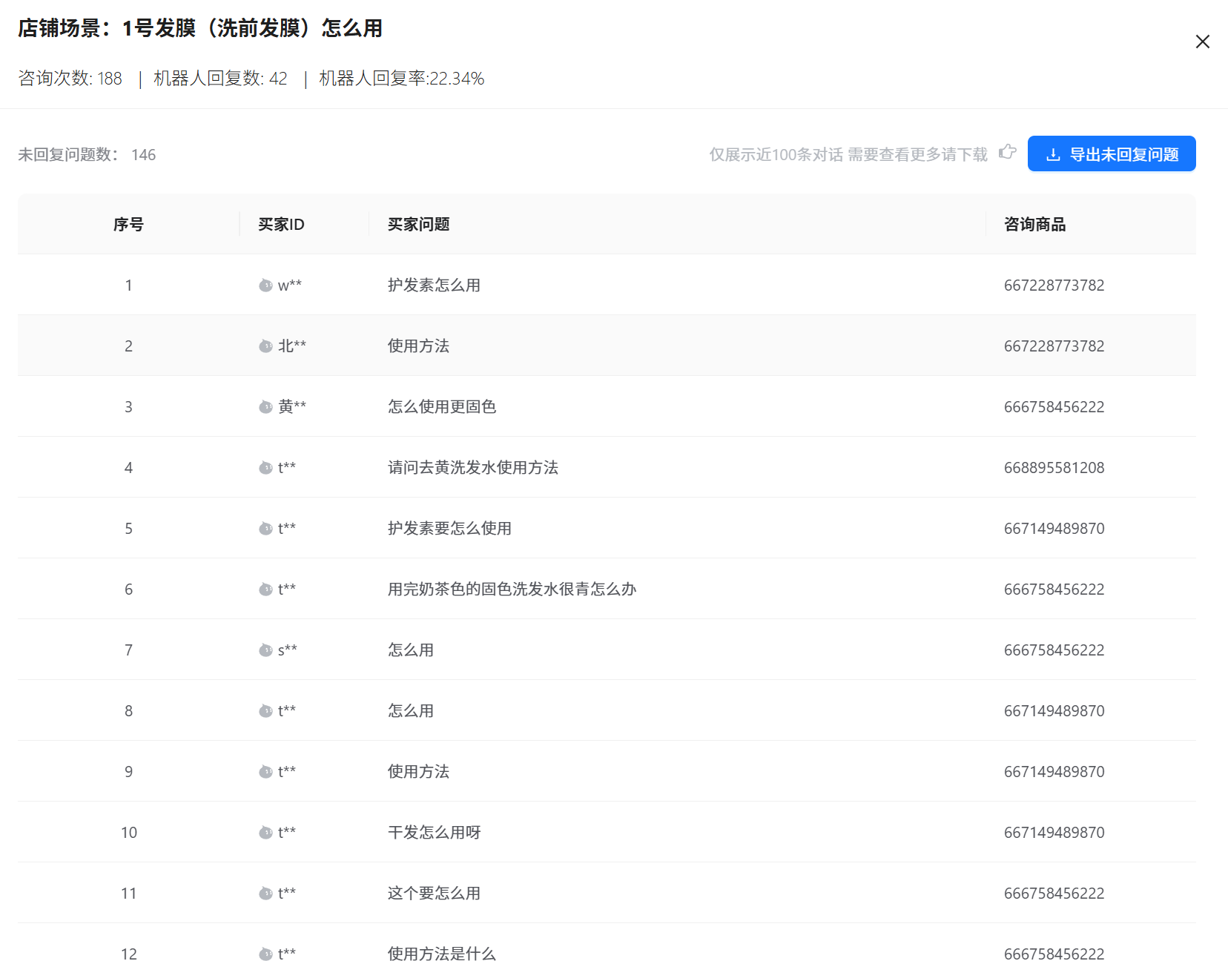
综合问题数
问题类型 | 咨询问题总数 | 已回复问题总数 | 已回复问题覆盖率
售前
售后

通用问法
场景名称 | 咨询次数 | 机器人回复数 | 机器人回复率 | 未回复问题数 | 操作
物流相关 |  |  |  |  | 可查看未回复明细
发货相关
发送图片

商品问题
产品分类 | 咨询次数 | 机器人回复数 | 机器人回复率 | 未回复问题数 | 操作
卷卷精油 |  |  |  |  | 可查看未回复明细
固色发膜
固色洗发水
1号发膜
其他

